Blad1
Huidige aanwezige dispensers, bijgewerkt d.d. 26-07-2022. (eigendom CIZ tenzij aangegeven dat deze gehuurd worden) De sanitaire middelen dienen geschikt te zijn voor deze dispensers.

 | Utrecht Orteliuslaan 1000 | Utrecht Orteliuslaan 1001 | Amsterdam | Rotterdam | Nijmegen | Zwolle

Handdoekjes | 7 dispensers: Tork H3 Xpress® Multifold Hand Towel Dispenser Roestvrij staal Metaal/plastic 468 x 317 x 101 | 5 x dispenser Tork H2 en 2 x Tork H3 | 5 dispensers: Tork H3 | 8 dispensersTork | 5 dispensers: Tork H3 | 2 dispensers: Tork H3 | 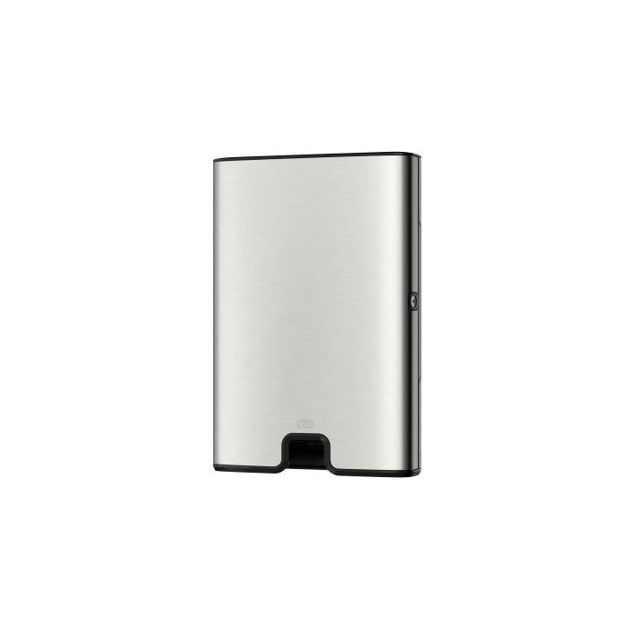 |  |  | 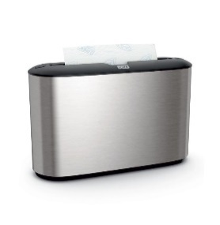 Tork H3 |  | Tork H2
Zeep | 5 dispensers: Tork S1 Foam Soap Dispenser Image Design Line Roestvrij staal Metaal/plastic 289 x 106 x 107 | 7 dispensers: Tork S1 | 5 dispensers: Tork S1 | 8 dispensers: Tork S1 | 5 dispensers: Tork S1 | 2 dispensers: Tork S1 |  | 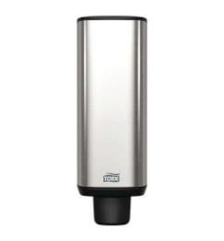 |  | Tork S1
Toiletpapier | 8 dispensers: Tork T4 Mini Jumbo Toilet Roll Dispenser Image Design Line Roestvrij staal Metaal/plastic 254 x 355 x 133 | 6 dispensers: Tork T4 | 9 dispensers: Tork T4 | 5 dispensers: Tork T4 | 5 dispensers: TORK 557000 toiletrol Duo-Box, wit | Valt buiten schoonmaakcontract | 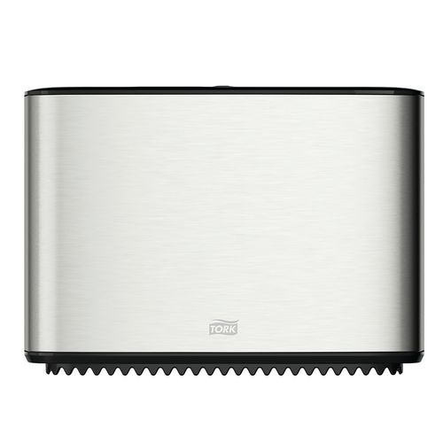 |  |  | Tork T4 | 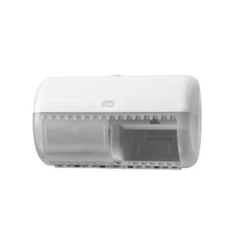
Luchtverfrisser | 12 dispensers: Tork Air Freshener Spray Dispenser Elevation grijs | 7 dispensers: Tork Air Freshener Spray Dispenser Elevation zwart | 3 dispensers: Tork Air Freshener Spray Dispenser Elevation Wit Plastic | 7 dispensers: Tork Air Freshener Spray Dispenser Elevation grijs | 3 x paradise air bar white (huur CWS) | Valt buiten schoonmaakcontract | 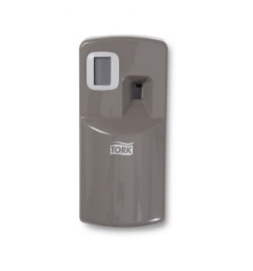 |  | 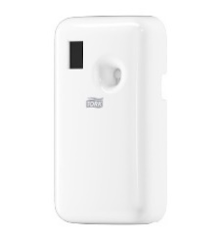
Seatcleaner | 8 dispensers: Tork Mini Liquid Seatcleaner Dispenser Elevation Plastic 206 x 112 x 114 | 4 dispensers: Tork Mini Liquid Seatcleaner Dispenser Elevation | 9 dispensers: Tork Mini Liquid Seatcleaner Dispenser Elevation | 7 dispensers: Tork Mini Liquid Seatcleaner Dispenser Elevation | Geen | Valt buiten schoonmaakcontract
Desinfectiezuil | 2 desinfectiezuilen | 1 desinfectiezuil | 2 desinfectiezuilen | 2 desinfectiezuilen | 1 desinfectiezuil | 2 desinfectiezuilen |  |  |  |  | 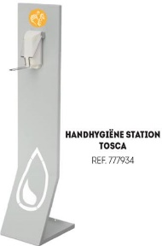
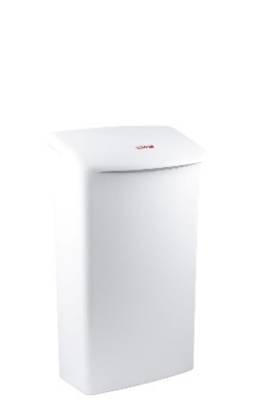
Desinfectiewandpomp | 2 x Dispenser elleboog 1000ml wit kunststof Handdesinfectie | 2 x Dispenser elleboog 1000ml wit kunststof Handdesinfectie | geen | 3 x Dispenser elleboog 1000ml wit kunststof Handdesinfectie | 2 x Dispenser elleboog 1000ml wit kunststof Handdesinfectie | geen |  | 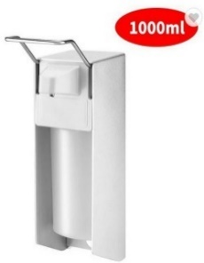
Dames hygiene containers (huur) | 4 containers: met zwarte deksel en RVS ombak | 4 containers: met zwarte deksel en RVS ombak | 6 containers: met zwarte deksel en RVS ombak | 5 containers: met zwarte deksel en RVS ombak | 4 witte containers | Valt buiten schoonmaakcontract | 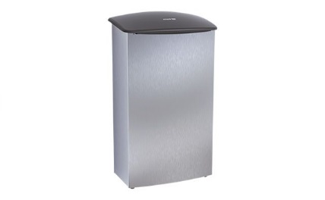
Aantal koelkasten in schoonmaak programma | 4 | 3 | 2 | 3 | 2 | 2
Aantal magnetrons in schoonmaak programma | 2 | 1 | 2 | 1 | 1 | 1
Aantal pantry's (t.b.v. wassen theedoeken 2 per pantry per week) | 3 | 2 | 2 | 2 | 2 | 2

